HW version
机台 | 工位名称 | 名称 | 图号 | 版本 | 图示 | 版本 | 图示
2D | 上料搬运组件 | 吸嘴 | GWAV01-03-02-47 | V1.0.0.1 | 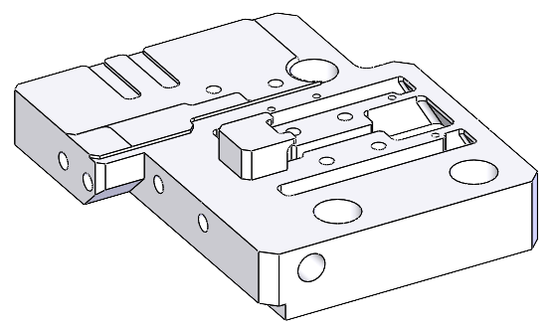 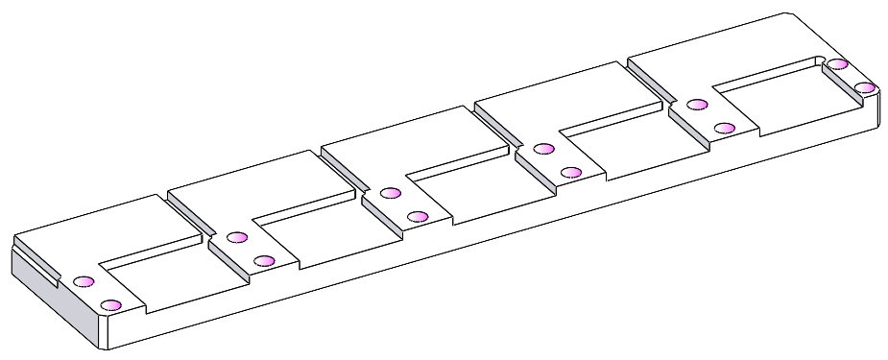 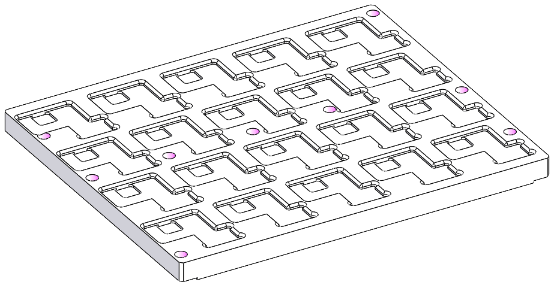 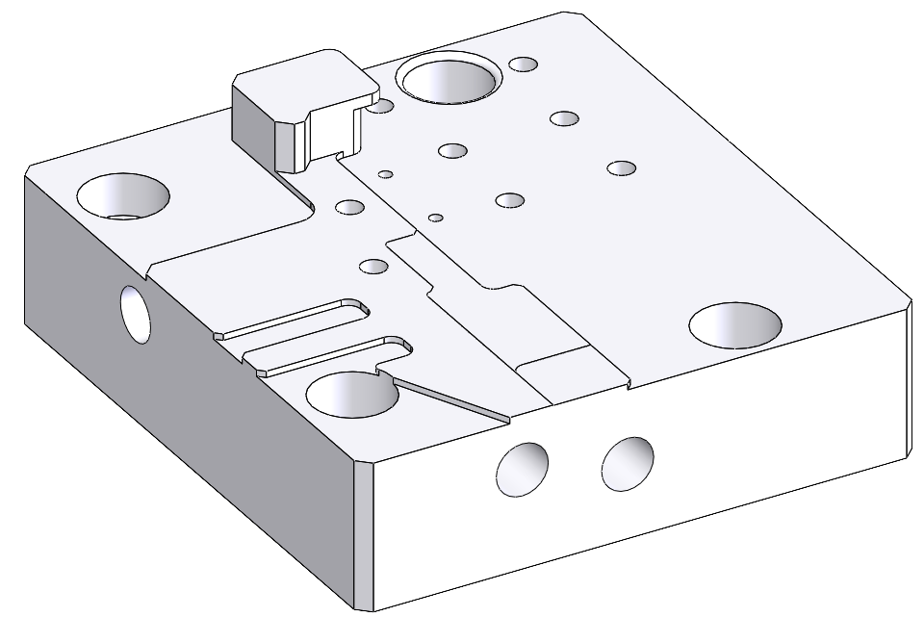 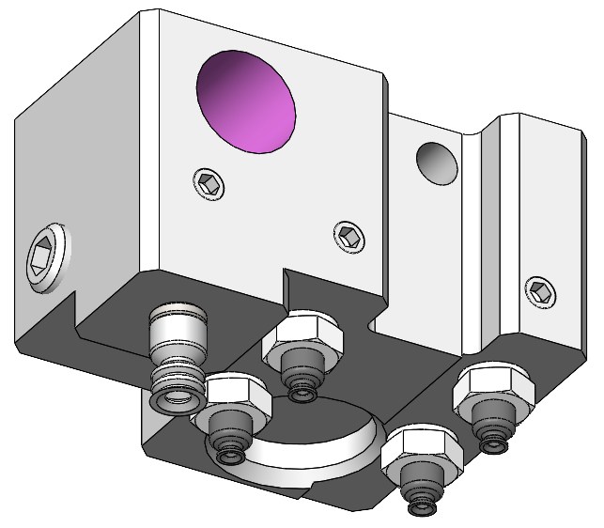 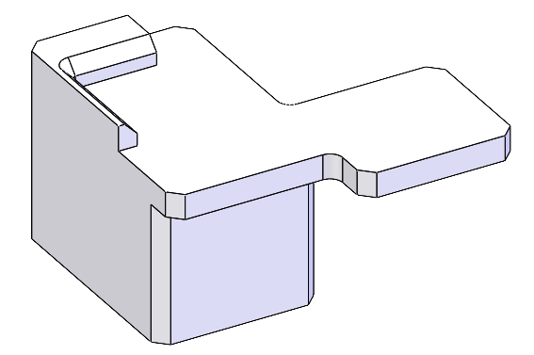 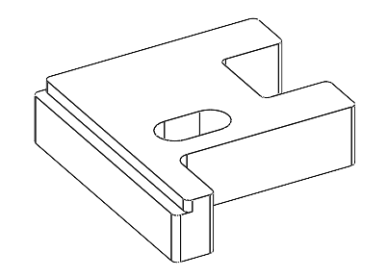 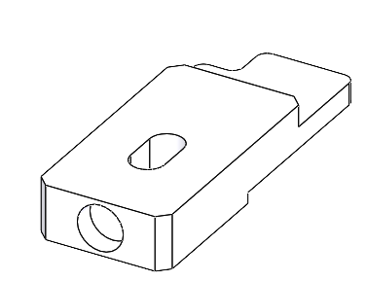 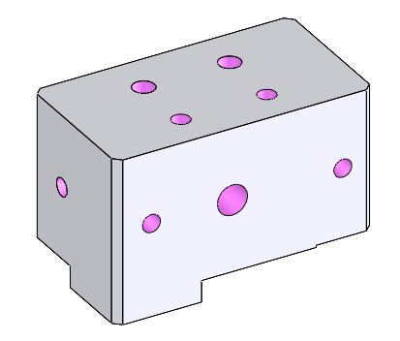 | V1.0.0.2
 |  | 吸盘杆1 | GWAVI01-03-04-61 | V1.0.0.1
 | 二次定位 | 二次定位治具R | GWAVI01-03-03-51 | V1.0.0.1 | 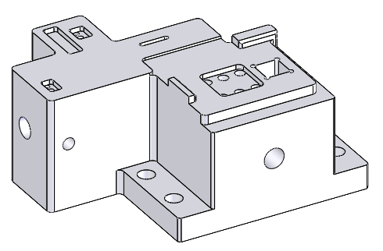
 |  | 二次定位治具 | GWAVI01-03-03-46 | V1.0.0.1 | 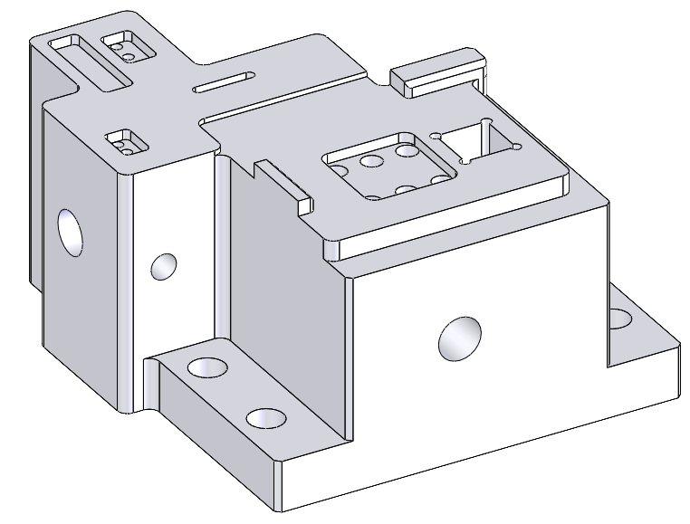
 |  | X轴推块 | GWAVI01-03-03-40 | V1.0.0.1 | 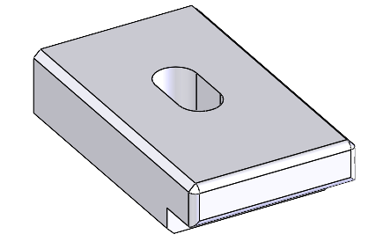
 |  | Y轴推块 | GWAVI01-03-03-43 | V1.0.0.1 | 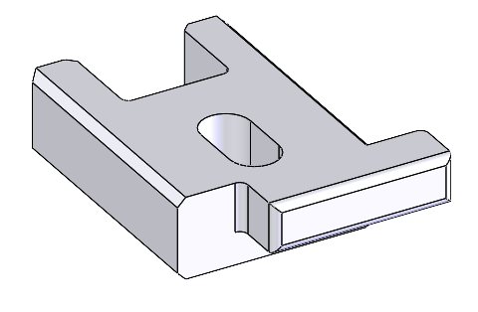
 | 移动旋转组件 | 亚克力反面治具L | GWAVI01-03-04-60 | V1.0.0.1
 |  | 吸盘杆3 | GWAVI01-03-04-71 | V1.0.0.1
 |  | 亚克力正面治具L | GWAVI01-03-04-62 | V1.0.0.1 | 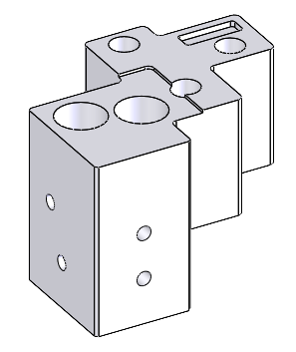
 |  | 吸盘杆1 | GWAVI01-03-04-61 | V1.0.0.1
 |  | 亚克力正面治具R+L | GWAVI01-03-04-66（带装机） | V1.0.0.1 | 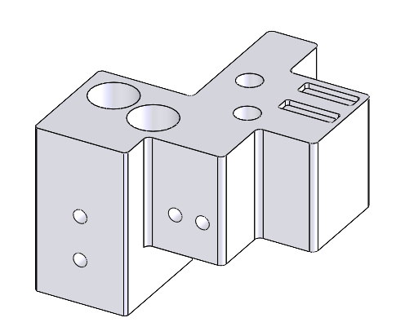
 | NG回流 | NG回流治具 | GWAVI01-02-03-15 | V1.0.0.1 | 